Sheet2
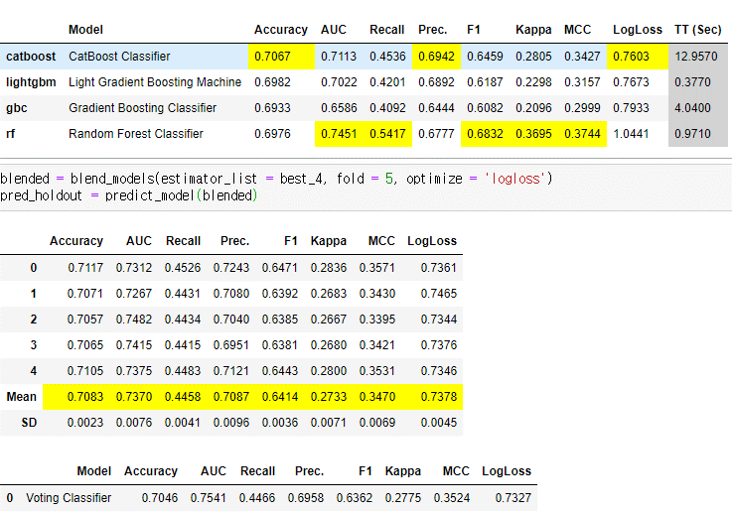
2021-04-13-2-2

